Foto + seznam účastníků
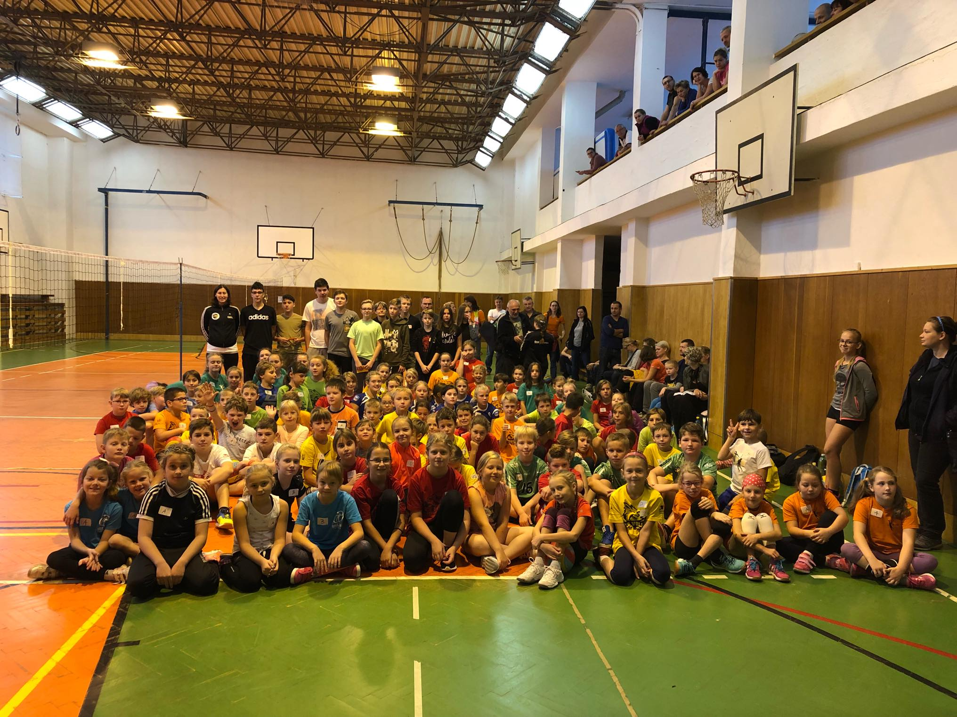
Brušperk | Palkovice | Red Volley FnO | Raškovice | Metylovice | Green Volley Beskydy
Vala | Šnajder | Wojcik | Janoušek | Svobodová | Kučová
Ivan M. ?? | Morysová | Kraut | Šigutová | Tomášková | Romanová
Mičulková | Kožuch | Heczko | Strnadlová | Žáčková | Bača
Lisická | Kresta | Krautová | Bártková | Hadámková | Bury
Lisická | Zeman | Janošec | Novotná | Hajdušková | Doležil
Koudelková | Krč | Slezáková | Bonková | Vyvialová | Martiník
Gelnarová | Žůrková | Janošcová | Pánková | Satinská | Moháč
Baracskai | Krčová | Závodný | Andrle | Pinková | Moháč
 | Zeman | Kubina | Koloničný | Satinská
 | Hamph | Slezáková | Šamajová
 | Kubečka | Mališ | Wczelková
 | Morys | Kuboň | Václavková
 | Kožuch | Švébiš | Kurečková
 | Janošec | Němcová | Babulíková
 | Janošec | Peřinová | Babulíková
 |  | Ištvanech | Javorová
 |  | Kulhánková | Hostačná
 |  | Tomančák | Bonková
 |  | Milata | Hlisnikovská
 |  | Žydel | Peterová
 |  | Havlík | Václavková
 |  | Páleník | Ožanová
 |  | Válková | Strnadel
 |  | Hyšplerová | Kohut
 |  | Mohylová | Novotný
 |  | Tomančáková
 |  | Petrošová
 |  | Pospíšilová
 |  | Karásková
 |  | Adamiš
 |  | Smutný
 |  | Ožana
 |  | Sládek
 |  | Jandačka

